parte 1-INTRO
Olá, Você está sendo convidado(a) a participar voluntariamente da pesquisa intitulada "Aversão ao risco e aversão à perda em investimentos: Proposição de uma medida de suitability", conduzida pelo Programa de Pós-Graduação em Administração do CEPEAD/UFMG. O objetivo desta pesquisa é desenvolver uma ferramenta de percepção de risco que busca compreender como os investidores avaliam o risco de produtos financeiros. O questionário terá duração aproximada de 15 minutos e sua participação é confidencial e anônima. Ao contribuir com suas respostas, você estará colaborando para o avanço da ciência e para uma melhor compreensão da percepção de risco dos produtos financeiros no contexto brasileiro. ( ) Eu li o Termo de Consentimento Livre e Esclarecido e concordo em participar voluntariamente na pesquisa sobre percepção de risco. | 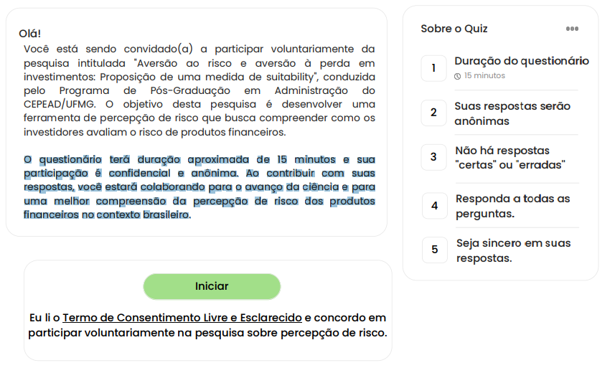 | Pagina 1
Duração do QUIZ: aproximadamente 15 minutos. Lembre-se: Suas respostas serão anônimas. Responda a todas as perguntas. Escolha a opção que melhor reflete seus sentimentos. Não há respostas "certas" ou "erradas". Seja sincero em suas respostas. Sua participação genuína é fundamental para o estudo sobre a medição da tolerância ao risco financeiro. Respostas falsas ou inconsistentes podem prejudicar a pesquisa. O QUIZ será personalizado para VOCÊ, para isso precisamos de algumas informações pessoais, mas não se preocupe, as informações coletadas são para registro científico e criação do QUIZ |  | Pagina 1

